상품제안서
혼방20수 사이드트임 카라 티셔츠 | 상품코드: S27378

 |  |  |  |  |  |  | 02-713-8555 | www.synergygift.co.kr
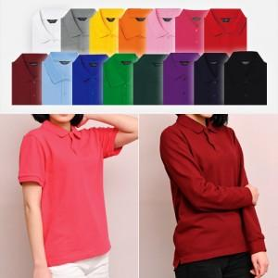

【상세/제작정보】

【인쇄/포장옵션】 | 실크 / OPP(비닐)

【공급단가】 | 수량 | 50~ | 100~ | 500~ | 1,000~ | 2,000~
*VAT별도 | 반팔 | 18,460원 | 17,650원 | 17,090원 | 16,260원 | 15,980원
 | 긴팔 | 19,760원 | 18,920원 | 18,320원 | 17,430원 | 17,130원

【상품 URL】 | https://www.synergygift.co.kr:443/src/goods_detail.php?gdno=27378

